COSTOS PRY
 |  |  | Maquina | Cantidad | Precio | Link a cotización | Sensor | Cantidad | Precio |  | Precio
HARDWARE | Precio |  | Volcadora | 1 | $12,000,000.00 |  | Sensor color | 2 |  | Robot | 118680000
PLCs | $21,000,000.00 |  | Lavadora | 1 | $8,100,000.00 |  | Sensor de presencia | 3
Robots | $118,680,000.00 |  | Secadora | 1 | $7,500,000.00
Maquinaria | $92,617,066.00 |  | Enceradora | 1 | $6,200,000.00
Total | $232,297,066.00 |  | Banda de rodillos | 5 | $5,500,000.00
 |  |  | Banda transportadora | 3 | $5,800,000.00
 |  |  | Clasificador | 1 | $13,500,000.00
SOFTWARE | Precio |  | Actuadores neumaticos | 2 | 208533
Studio 5000 | $8,376,290.86
Siemenx NX | $22,320,000.00
Ignition | $3,937,000.00
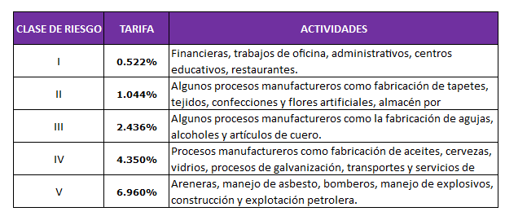
Total | $34,633,290.86

NOMINA | Salario | ARL | Pensión | Total
Operario/Carguero | $908,526.00 | $63,233.41 | $227,131.50 | $1,198,890.91
Operario/Carguero | $908,526.00 | $63,233.41 | $227,131.50 | $1,198,890.91
Operario/Carguero | $908,526.00 | $63,233.41 | $227,131.50 | $1,198,890.91
Operario/Carguero | $908,526.00 | $63,233.41 | $227,131.50 | $1,198,890.91
Operario/Carguero | $908,526.00 | $63,233.41 | $227,131.50 | $1,198,890.91
Operario/Carguero | $908,526.00 | $63,233.41 | $227,131.50 | $1,198,890.91
Supervisor | $1,400,000.00 | $97,440.00 | $350,000.00 | $1,847,440.00
Tecnico | $1,500,000.00 | $104,400.00 | $375,000.00 | $1,979,400.00
Tecnico | $1,500,000.00 | $104,400.00 | $375,000.00 | $1,979,400.00
Ingeniero | $2,000,000.00 | $139,200.00 | $500,000.00 | $2,639,200.00
Ingeniero | $2,000,000.00 | $139,200.00 | $500,000.00 | $2,639,200.00
Ingeniero | $2,000,000.00 | $139,200.00 | $500,000.00 | $2,639,200.00
Ingeniero | $2,000,000.00 | $139,200.00 | $500,000.00 | $2,639,200.00
Contabilidad y legal | $3,000,000.00 | $208,800.00 | $750,000.00 | $3,958,800.00
Varios | $2,725,578.00 | $189,700.23 | $681,394.50 | $3,596,672.73
Total |  |  |  | $31,111,858.19

Arriendo | $25,668,000.00

Primeros meses | $1,150,357,618.19

